2. Copies d'écran
Insérer des copies d'écran présentant le processus de création d'un compte ou du flux de prise de rendez-vous depuis la solution éditeur

 | Compte régulateur non activé/désactivé chez l'éditeur :
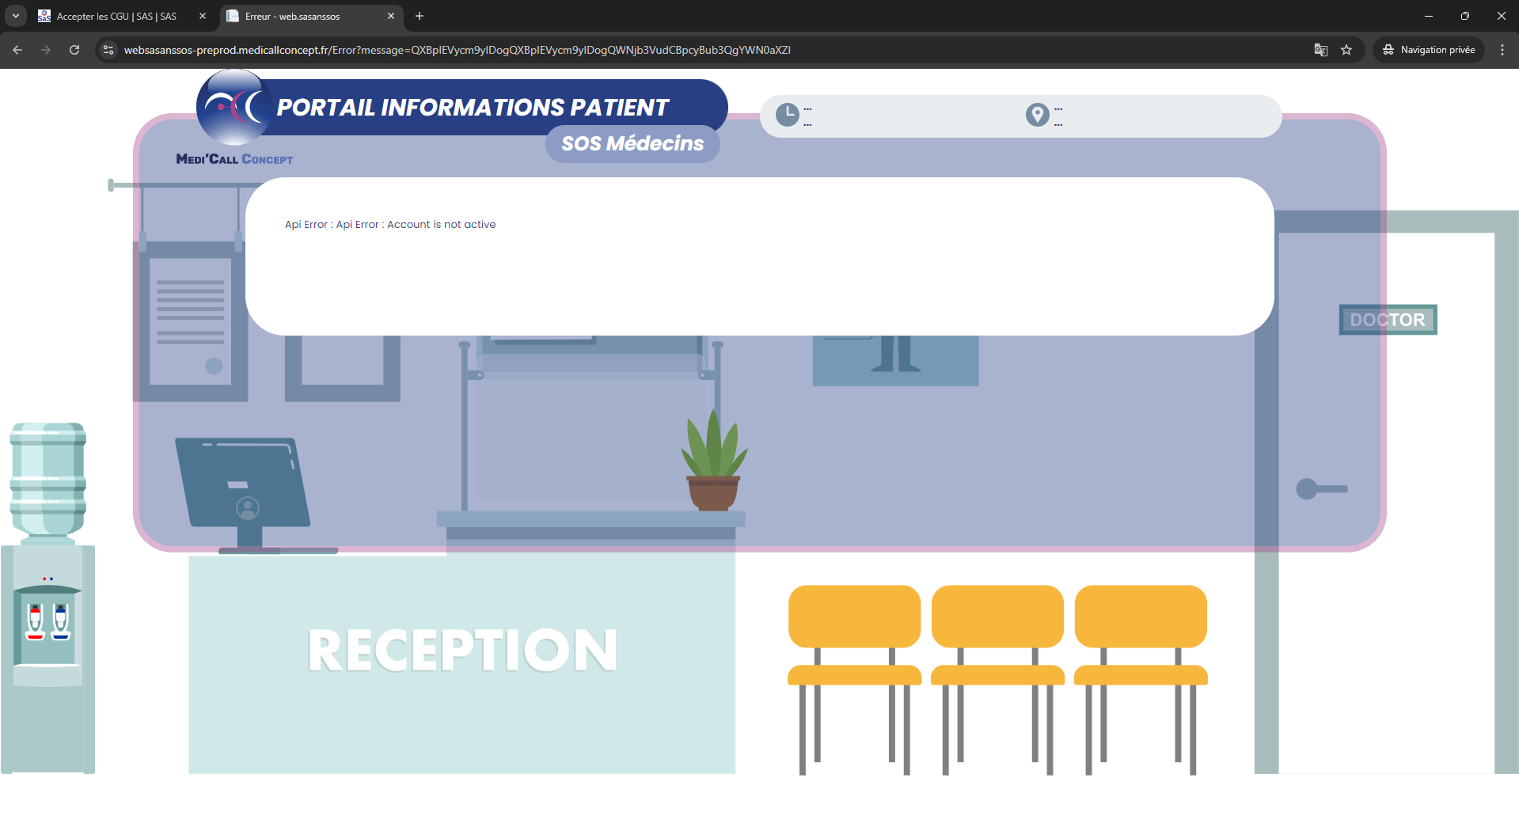

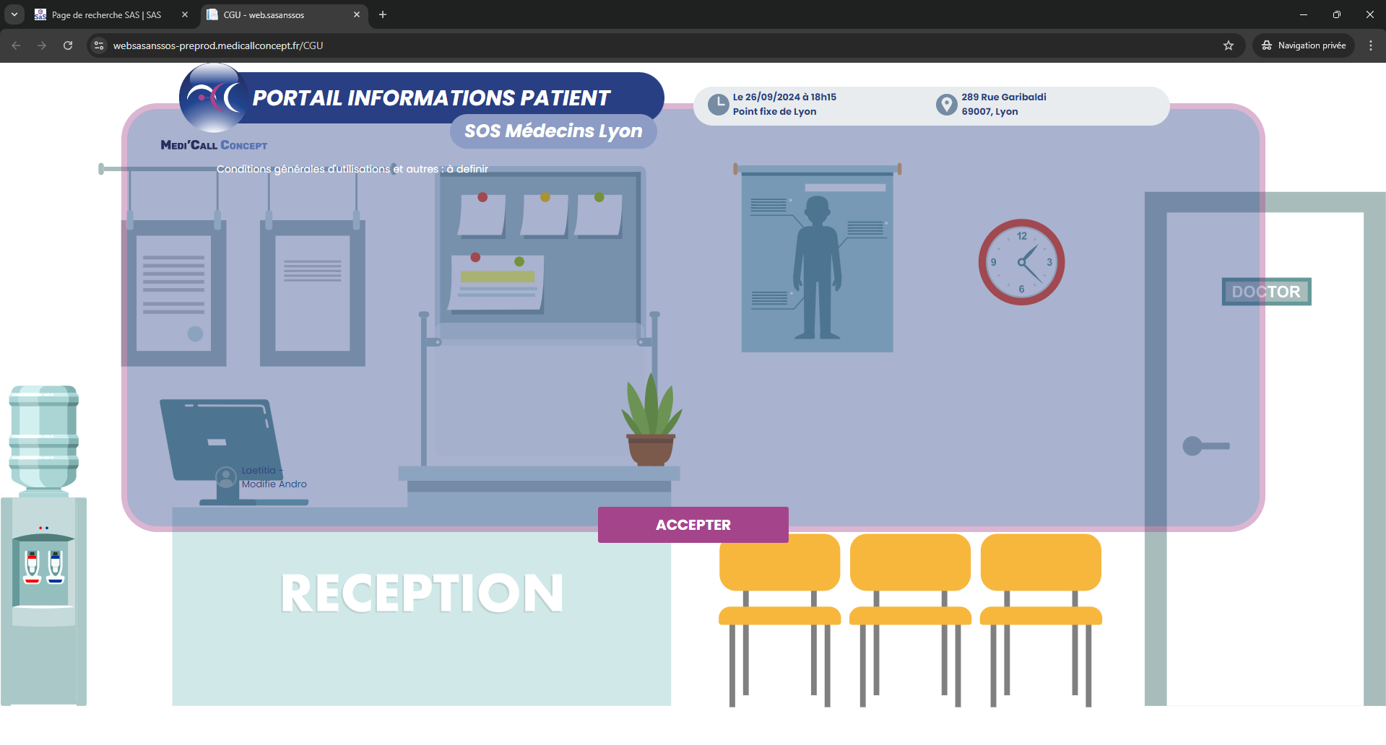
 | Validation CGUs

 | Parcours PRDV | Champs obligatoires : Nom, prénom, genre, date de naissance, téléphone, adresse, motif

